Summary table
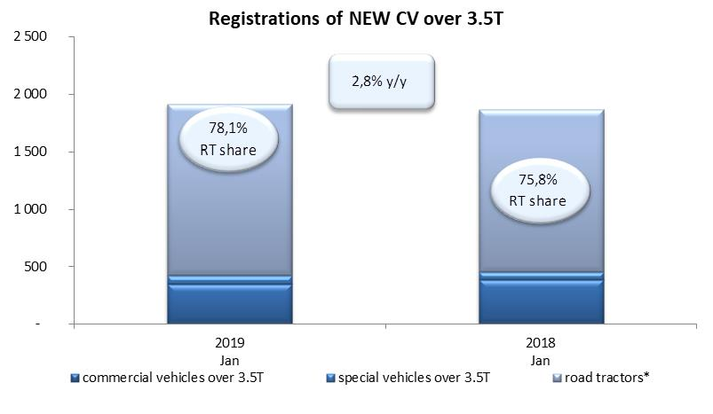
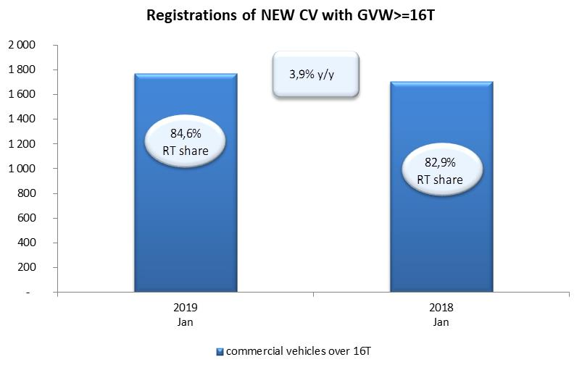
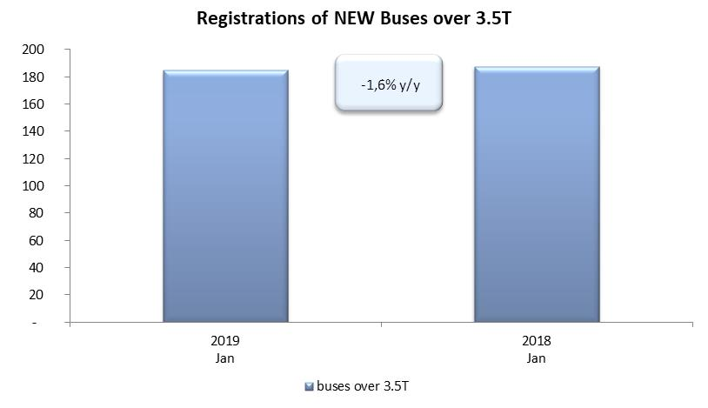
PZPM based on CEP (Ministry of Digital Affairs) |  |  |  |  |  | 06/02/2019
 |  |  |  |  |  | units
FIRST REGISTRATIONS OF NEW COMMERCIAL VEHICLES OVER 3.5T
 | 2019 Jan | 2018 Jan | % change y/y | 2019 Jan - Jan | 2018 Jan - Jan | % change y/y
CV - TOTAL | 1,916 | 1,863 | 2.8% | 1,916 | 1,863 | 2.8%
commercial vehicles over 3.5T | 349 | 386 | -9.6% | 349 | 386 | -9.6%
special vehicles over 3.5T | 71 | 65 | 9.2% | 71 | 65 | 9.2%
road tractors* | 1,496 | 1,412 | 5.9% | 1,496 | 1,412 | 5.9%
BUSES - TOTAL | 185 | 188 | -1.6% | 185 | 188 | -1.6%
buses over 3.5T | 185 | 188 | -1.6% | 185 | 188 | -1.6%
COMMERCIAL VEHICLES - TOTAL | 2,101 | 2,051 | 2.4% | 2,101 | 2,051 | 2.4%
*/ The data does not cover new registrations of domestic producers their own brands

